ИНФО
ОБЩАЯ ИНФОРМАЦИЯ ПО УБОРКЕ КУКУРУЗЫ САХАРНОЙ И СУПЕРСЛАДКОЙ - СЕЗОН 2026 г.
ЗАКРЫТИЕ ПЕРИОДА
Начало:
День уборки:
Окончание:
Закрытие:
17,9%
03.08.2026
ПЛОЩАДЬ УБОРКИ, га
План:
Факт:
21,9%
2 164,5
473,0
ВАЛОВЫЙ СБОР, тонны
План:
Факт:
20,1%
7 472
УРОЖАЙНОСТЬ, т/га
План:
Факт:
15,8
 | факт | остаток по плану
сахарная | 5,257 | 23,102
суперсладкая | 2,215 | 6,620
18,9 т/га
14,8 т/га
37 193
17,2

15 дн

Валовый сбор в разрезе предприятий
 | План | Факт
Грин Рэй Кубань | 4,362 | 2,215
им. Кирова | 13,392 | 4,426
Иррико-Холдинг | 8,432 | 831
Агролидер | 3,564
Колос | 7,443
18,9 т/га
14,9 т/га
14,1 т/га
-
-
Структура площади уборки
Убрали | 473
Бросили | 0
Осталось | 1691
2164,5
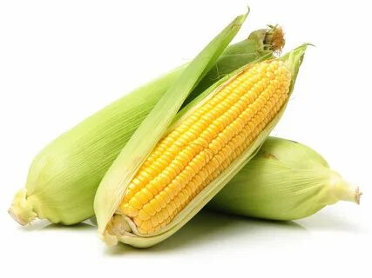

Статистика уборки за 2022-2026 гг.
 | Агролидер | Грин Рэй Кубань | Иррико-Холдинг | им. Кирова | Колос | Прочие | План
2022 г. |  | 4,513 | 3,647 | 1,824 | 9,977 | 11,781
2023 г. |  | 4,780 | 5,886 | 1,987 | 10,251 | 650
2024 г. |  | 3,886 | 6,304 | 3,497 | 7,397 | 2,875
2025 г. | 1,861 | 2,363 | 13,741 | 4,688 | 9,224 | 3,223
2026 г. | 0 | 2,215 | 831 | 4,426 | 0 | 0 | 29,722
Площадь уборки, га
2022 | 2016 га
2023 | 1590 га
2024 | 1837 га
2025 | 2197 га
2026 | 473 га
Вал, т
2022 | 31742 т
2023 | 23553 т
2024 | 23960 т
2025 | 35100 т
2026 | 7472 т
Урожайность, т/га
2022 | 15.7 т/га
2023 | 14.8 т/га
2024 | 13.0 т/га
2025 | 16.0 т/га
2026 | 15.8 т/га

